ФОТО LUX
Багажная система | Бокс LUX TAVR 175 | Бокс LUX IRBIS 175 | Багажная система 3 "LUX" (с БК3) | Багажная система D-LUX 1
LUX ХАНТЕР L42-R | черный и серый матовый | черный и серый матовый | для автомобилей с гладкой крышей | универсальная
для автомобилей с рейлингами | 450L (1750х850х400) | 450L (1750х850х400) | с дугами аэро-трэвэл (82 мм) | с дугами аэро-классик (53мм)
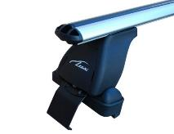
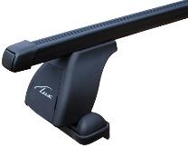
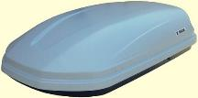
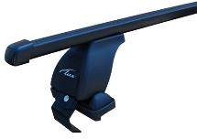
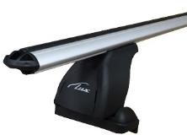
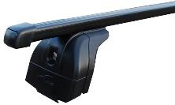
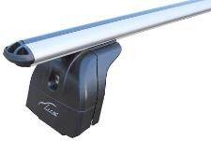
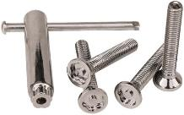
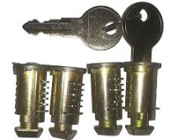
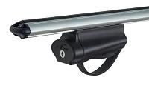
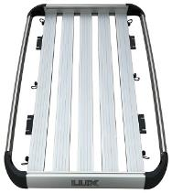
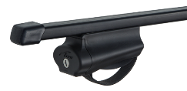
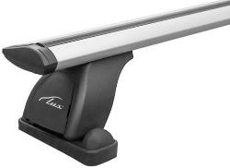

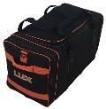
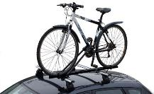

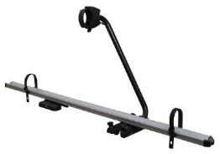
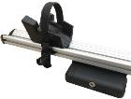
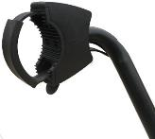
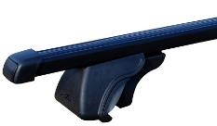
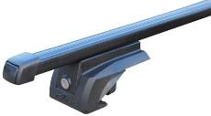
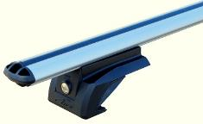
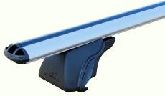
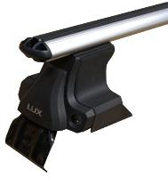
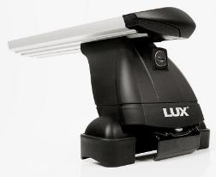
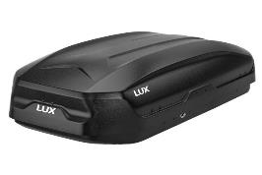

Опт - от 3 300 руб. | Опт - от 12 400 руб. | Опт - от 12 400 руб. | Опт - от 3 927 руб. (1,2м) | Опт - от 2 461 руб. (1,2м)
РРЦ - 5 120 руб. | РРЦ -16 740 руб. | РРЦ -16 740 руб. | РРЦ - 6 087 руб. (1,2м) | РРЦ - 3 748 руб. (1,2м)

Багажная система "LUX" ЭЛЕГАНТ | Багажная система "LUX" ЭЛЕГАНТ | Багажная система "LUX" КЛАССИК | Багажная система "LUX" КЛАССИК | Крепление
для автомобилей с рейлингами | для автомобилей с рейлингами | для автомобилей с рейлингами | для автомобилей с рейлингами | для перевозки велосипедов универсальное
с дугами прямоугольными в пластике | с дугами аэро-классик (53 мм) | с дугами прямоугольными в пластике | с дугами аэро-классик (53 мм) | LUX PROFI

Опт - от 2 272 руб. (1,2м) | Опт - от 2 965 руб. (1,2м) | Опт - от 1 482 руб. (1,2м) | Опт - от 2 175 руб. (1,2м) | Опт - от 3 082 руб.
РРЦ - 3 522 руб. (1,2м) | РРЦ - 4 596 руб. (1,2м) | РРЦ - 2 297 руб. (1,2м) | РРЦ - 3 371 руб. (1,2м) | РРЦ - 4 600 руб.

Багажная система "LUX" (БС2) | Багажная система "LUX" (БС2) | Багажная система "LUX" БЭЛТ | Багажная система "LUX" БЭЛТ | Крепление
для автомобилей с интегр. рейлингами | для автомобилей с интегр. рейлингами | для автомобилей с рейлингами | для автомобилей с рейлингами | для перевозки велосипедов универсальное
с дугами прямоугольными в пластике | с дугами аэро-классик (53 мм) | с дугами прямоугольными в пластике | с дугами аэро-классик (53 мм) | LUX SMART

Опт - от 3 175 руб. (1,2м) | Опт - от 3 812 руб. (1,2м) | Опт - от 2 686 руб. (1,2м) | Опт - от 3 382 руб. (1,2м) | Опт - от 2 611 руб.
РРЦ - 4 921 руб. (1,2м) | РРЦ - 5 909 руб. (1,2м) | РРЦ - 4 163 руб. (1,2м) | РРЦ - 5 242 руб. (1,2м) | РРЦ - 3 900 руб.

Багажная система "LUX" (с БК ШМ) | Багажная система "LUX" (с БК ШМ) | Багажная система "LUX" (с БК ШМ) | Корзина багажная | Корзина багажная
для автомобилей со штатными местами | для автомобилей со штатными местами | для автомобилей со штатными местами | LUX ЭКСЕЛЕНТ | LUX РАЙДЭР
с дугами прямоугольными в пластике | с дугами аэро-классик (53 мм) | с дугами аэро-трэвэл (82 мм) | 1600х1000мм | 1200х950мм

Опт - от 2 197 руб. (1,2м) | Опт - от 2 834 руб. (1,2м) | Опт - от 3 236 руб. (1,2м) | Опт - от 9 732 руб. | Опт - от 7 539 руб.
РРЦ - 3 405 руб. (1,2м) | РРЦ - 4 393 руб. (1,2м) | РРЦ - 5 016 руб. (1,2м) | РРЦ - 14 600 руб. | РРЦ - 11 300 руб.

Багажная система "LUX" (с БК1) | Багажная система "LUX" (с БК1) | Багажная система "LUX" (с БК1) | Набор личинок с ключами | Набор болтов секретных
для автомобилей с гладкой крышей | для автомобилей с гладкой крышей | для автомобилей с гладкой крышей | багажной системы LUX | багажной системы LUX (50 или 60 мм)
с дугами прямоугольными в пластике | с дугами аэро-классик (53 мм) | с дугами аэро-трэвэл (82 мм) | (применятся для БК2) | (применятся для БК1)

Опт - от 2 888 руб. (1,2м) | Опт - от 3 525 руб. (1,2м) | Опт - от 3 927 руб. (1,2м) | Опт - 458 руб. | Опт - от 258 руб.
РРЦ - 4 476 руб. (1,2м) | РРЦ - 5 464 руб. (1,2м) | РРЦ - 6 087 руб. (1,2м) | РРЦ - 641 руб. | РРЦ - 400 руб.

Бокс LUX FLAGMAN 370L | Бокс LUX FLAGMAN 370L |  | Сумка для бокса LUX | Крепление для перевозки лыж (3 пары)
черный (и серый) матовый | серый (и черный) металлик |  | 625х325х450 | LUX YETI
1392х902х392 с двустор. откр. | 1392х902х392 с двустор. откр.

Опт - от 10 534 руб. | Опт - от 12 018 руб. |  | Опт - от 763 руб. | Опт - от 2 023 руб.
РРЦ - 14 220 руб. | РРЦ - 16 220 руб. |  | РРЦ - 1 200 руб. | РРЦ - 3 000 руб.

Бокс LUX600 440L | Бокс LUX600 440L |  | Бокс LUX960 480L | Крепление LuxBike-1
черный (и серый) матовый | черный (и серый) металлик |  | черный (и серый) металлик | для перевозки велосипедов
1600х920х400 с двустор. откр. | 1600х920х400 с двустор. откр. |  | 1960х780х420 с двустор. откр. | универсальное (с замком)

Опт - от 11 561 руб. | Опт - от 13 400 руб. |  | Опт - от 15 538 руб. | Опт - от 1 658 руб.
РРЦ - 15 610 руб. | РРЦ - 18 090 руб. |  | РРЦ - 20 980 руб. | РРЦ - 2 480 руб.

